Sheet1
 | 撮影指示書 |  | 2022-06-14
 | 80回、100回分をそれぞれ下記のように撮影をお願いします。 | 指示書に記載してあるパッケージや袋は実物とは少し異なります。 下記はあくまで撮影例ですので、商品を並べる角度、配置の指示になります。
 | 100回分セット内容 パッケージ、排便袋10枚x10 透明ビニール袋5枚 手袋50組x2 凝固剤100個 | 80回分セット内容 パッケージ、排便袋10枚x8 透明ビニール袋4枚 手袋50組x1,手袋30組x1 凝固剤80個
 | 1枚目 | 2枚目 | 3枚目
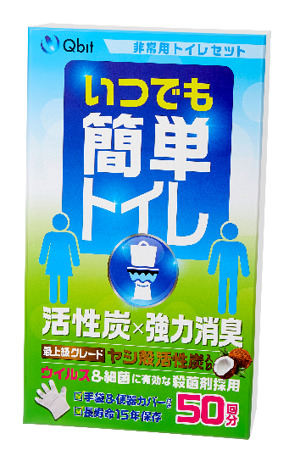
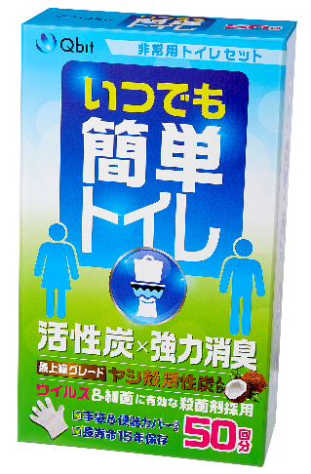

参考画像

備考 | ほぼ正面だがちょっとだけ、上面と右面が見えるように撮影 | このような角度で撮影してください。 | このような角度で撮影してください。
 | 4枚目 | 5枚目 | 6枚目 | 7枚目

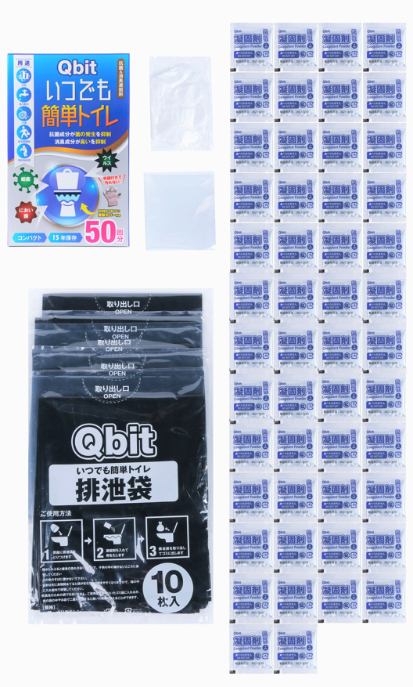
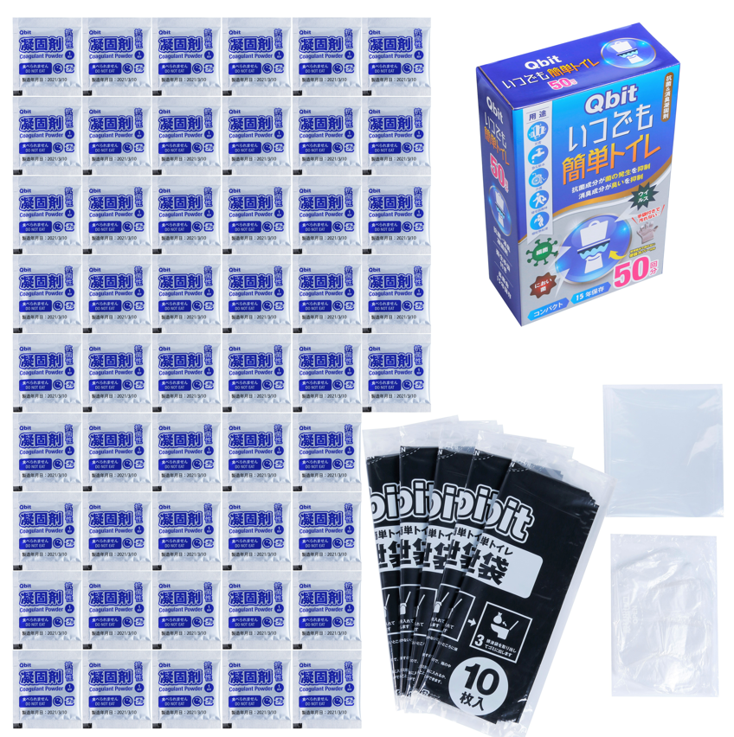
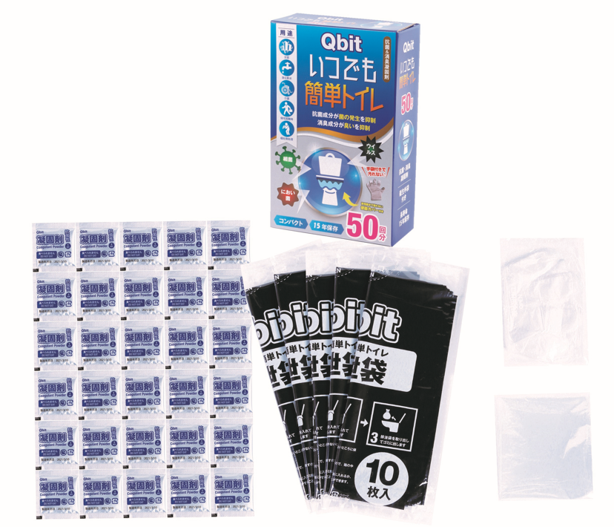
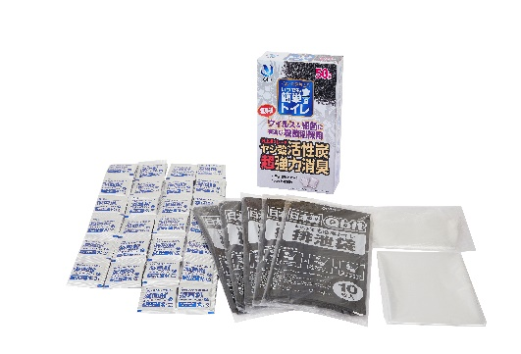

参考画像

備考 | 商品を並べて撮影 凝固剤の袋はなるべく反射しないように撮影をお願いします。 袋はできたらしわが目立たないようにお願いします。 | 商品を並べて撮影 凝固剤の袋はなるべく反射しないように撮影をお願いします。 袋はできたらしわが目立たないようにお願いします。 | 商品を並べて撮影 凝固剤の袋はなるべく反射しないように撮影をお願いします。 袋はできたらしわが目立たないようにお願いします。 | 商品を並べて撮影 凝固剤の袋はなるべく反射しないように撮影をお願いします。 袋はできたらしわが目立たないようにお願いします。

